Лист персонажа 1
1
20
 |  |  |  |  |  |  |  |  |  |  |  |  |  |  |  |  |  |  |  |  | 21000 | 100%
 |  |  |  |  |  |  |  |  |  |  |  |  |  |  |  |  |  |  |  |  |  | 6000
Фото |  |  |  |  |  |  |  |  |  |  | Регулировка уровня |  |  | 0 |  |  |  |  |  |  |  | 1200
 |  |  |  |  |  |  |  |  |  |  |  |  |  |  |  | 0 | 2
 |  |  |  | Имя Персонажа
 |  |  |  |  |  |  |  | Класс |  | Уровень | Текущие ранги | Бонус атаки |  | Прогресс уровня |  |  |  |  | 1 | 10
 |  |  |  | Игрок |  |  | 4 | 1 | Чародей | 6 | 1 | 3 | 20 | 20% |  |  |  |  | 0 | 9
 |  |  |  | Человек |  |  | 0 | 2 | Невыбрано | 0 |  | 0 | 0 | 6 | 16200 |  | 4800 |  | 0 | 0
 |  |  |  | Раса |  |  | 0 | 3 | Невыбрано | 0 |  | 0 | 0 | Уровень | Текщий опыт |  | До следующего уровня |  | 0 | 0
 |  |  |  | Средний | Незадано | 33 | 0 | 4 | Невыбрано | 0 |  | 0 | 0 | ХН |  |  |  |  | 0 | 0
 |  |  |  | Размер |  | Возраст | 0 | 5 | Невыбрано | 0 |  | 0 | 0 | Мировозрение |  | Бог |  |  |  | 0

 |  | Параметр | Итог.параметр | Мод. | Врем. парм. | Верм. мод. | Расовые штрафы |  |  |  |  | Макс ХП |  |  | Текущие ХП |  |  | Скорость | 0
 | Сила | 12 | 12 | +1 |  |  | +0 | +1 | Кость хитов | 4 |  | 42 |  |  | 42 |  |  | 30 | 0
 | Ловкость | 15 | 15 | +2 |  |  | +0 | +2
 | Телосложение | 12 | 12 | +1 |  |  | +0 | +1 | КД Класс Доспеха | 17 | = | 10 | 5 |  | +2 | +0 | +0
 | Интелект | 8 | 8 | -1 |  |  | +0 | -1 |  |  |  |  | Бонус Доспеха | Бонус щита | Мод. Ловк. | Мод. размера | Природный доспех | Мод. Откл. | Доп. Мод.
 | Мудрость | 16 | 16 | +3 |  |  | +0 | +3
 | Харизма | 8 | 8 | -1 |  |  | +0 | -1 | Инициатива | 6 | + | +2 | 4
 |  |  |  |  |  |  |  |  |  |  |  | Мод. Ловк. | Доп. Мод.

 | Расовые/классовые черты |  |  |  |  |  |  |  | Навыки |  |  |  | Макс рангов | 0 | / | 18
 | 1. Нашение доспехов и владение оружием 2. Повышенная воля +2 к спасброску Воля 3. Любимое оружее (Длинный меч) +1 к Броскам атаки 3.1 +1 на попадание от мастерского длинного меча 4. Мощная атака + базовый бонус атаки к урону 5.Выносливость +4 к спасброскам 6. Рассекающий удар (удар по упавшему) 7. Любимое оружее (Двуручный меч) +1 к броскам атаки 7.1 +1 на попадание и урон от Гремящей шпалы 8. Специализация в Оружии¹˒² +2 бонус к броскам повреждения с Двурчным Мечем |  |  |  |  |  |  |  | Наименовние навыка |  | Бонус навыка | Ключевой параметр | Класс | Ранги | Расовые | Прочее
 |  |  |  |  |  |  |  |  | Баланс |  | 2 | Ловк | ы | 0
 |  |  |  |  |  |  |  |  | Бесш. передвижение |  | 3 | Ловк | ы | 2 | 0
 |  |  |  |  |  |  |  |  | Верховая езда |  | 2 | Ловк | ы | 0
 |  |  |  |  |  |  |  |  | Выживание |  | 3 | Мудр | ы | 0
 |  |  |  |  |  |  |  |  | Дипломатия |  | -1 | Хар | ы | 0 | 0
 |  |  |  |  |  |  |  |  | Дрессировка |  | -1 | Хар | ы | 0
 |  |  |  |  |  |  |  |  | Запугивание |  | -1 | Хар | ы | 0
 |  |  |  |  |  |  |  |  | Изворотлипость |  | 2 | Ловк | ы | 0
 |  |  |  |  |  |  |  |  | Исп. Веревки |  | 2 | Ловк | ы | 0
 |  |  |  |  |  |  |  |  | Испол. магический устройст |  | -1 | Хар | ы | 0
 |  |  |  |  |  |  |  |  | Колдовство |  | -1 | Инт | ь | 0
 |  |  |  |  |  |  |  |  | Концентрация |  | 1 | Вын | ь | 0
 |  |  |  |  |  |  |  |  | Кувырок |  | 2 | Ловк | ы | 0
 |  |  |  |  |  |  |  |  | Лазание |  | 2 | Сила | ы | 2 | 0
 |  |  |  |  |  |  |  |  | Лечение |  | 3 | Мудр | ы | 0
 |  |  |  |  |  |  |  |  | Ловкость рук |  | 2 | Ловк | ы | 0
 |  |  |  |  |  |  |  |  | Маскировка |  | -1 | Хар | ы | 0
 |  |  |  |  |  |  |  |  | Маханика |  | -1 | Инт | ы | 0
 |  |  |  |  |  |  |  |  | Обман |  | -1 | Хар | ь | 0
 |  |  |  |  |  |  |  |  | Определить |  | 3 | Мудр | ы | 0 | 0
 |  |  |  |  |  |  |  |  | Открыть замок |  | 2 | Ловк | ы | 0
 |  |  |  |  |  |  |  |  | Оценка |  | -1 | Инт | ы | 0 | 0
 |  |  |  |  |  |  |  |  | Плавание |  | 1 | Сила | ы | 0
 |  |  |  |  |  |  |  |  | Подделывание |  | -1 | Инт | ы | 0
 |  |  |  |  |  |  |  |  | Поиск |  | -1 | Инт | ы | 0 | 0
 |  |  |  |  |  |  |  |  | Проницательность |  | 4 | Мудр | ы | 2
 |  |  |  |  |  |  |  |  | Прыжок |  | 1 | Сила | ы | 0 | 0
 |  |  |  |  |  |  |  |  | Расшифровать |  | -1 | Инт | ы | 0
 |  |  |  |  |  |  |  |  | Сбор информации |  | -1 | Хар | ы | 0 | 0
 |  |  |  |  |  |  |  |  | Слух |  | 3 | Мудр | ы | 0 | 0
 |  |  |  |  |  |  |  |  | Спрятаться |  | 2 | Ловк | ы | 0 | 0
 |  |  |  |  |  |  |  |  | Ремесло (?) |  | -1 | Инт | ь | 0 | 0
 |  |  |  |  |  |  |  |  | Ремесло (?) |  | -1 | Инт | ы | 0
 |  |  |  |  |  |  |  |  | Ремесло (?) |  | -1 | Инт |  | 0
 |  |  |  |  |  |  |  |  | Актерство (?) |  | -1 | Хар | ы | 0
 |  |  |  |  |  |  |  |  | Актерство (?) |  | -1 | Хар |  | 0
 |  |  |  |  |  |  |  |  | Актерство (?) |  | -1 | Хар |  | 0
 |  |  |  |  |  |  |  |  | Профессия (?) |  | 3 | Мудр | ь | 0 | 0
 |  |  |  |  |  |  |  |  | Профессия (?) |  | 3 | Мудр |  | 0
 |  |  |  |  |  |  |  |  | Знания (магия) |  | 1 | Инт | ь | 2
 |  |  |  |  |  |  |  |  | Знания (религия) |  | 1 | Инт | ы | 5
 |  |  |  |  |  |  |  |  | Знания (планы) |  | 1 | Инт | ы | 5
 |  |  |  |  |  |  |  |  | Знания (?) |  | -1 | Инт | ы | 0
 |  |  |  |  |  |  |  |  | Знания (?) |  | -1 | Инт | ы | 0

Воин
Воин |  | Кость хитов | 10

 |  | Бонус атаки
Навыки
 |  | Ур | бонус | Спб Стойк | Спб Рефл | Спб Воли | Особое | Увеличение характеристик
1 | Взбирание | 1 | 1 | 2 | 0 | 0 | Основная + Бонусная черта
2 | Езда Верхом | 2 | 2 | 3 | 0 | 0 | Бонусная черта
3 | Запугивание | 3 | 3 | 3 | 1 | 1 | Основная
4 | Приручение животных | 4 | 4 | 4 | 1 | 1 | Бонусная черта | (+1 к любой характеристике)
5 | Прыжки | 5 | 5 | 4 | 1 | 1
6 | Плавание | 6 | 6 | 5 | 2 | 2 | Основная + Бонусная черта
7 | Ремесло | 7 | 7 | 5 | 2 | 2
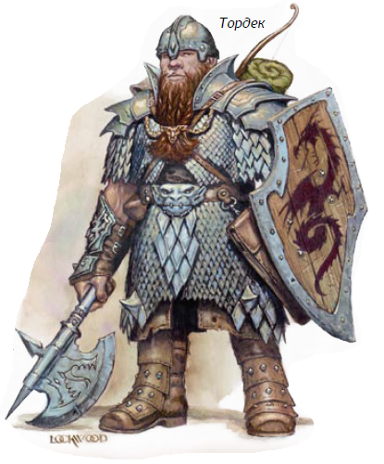
 |  | 8 | 8 | 6 | 2 | 2 | Бонусная черта | (+1 к любой характеристике)
 |  | 9 | 9 | 6 | 3 | 3 | Основная
 |  | 10 | 10 | 7 | 3 | 3 | Бонусная черта
 |  | 11 | 11 | 7 | 3 | 3
 |  | 12 | 12 | 8 | 4 | 4 | Основная + Бонусная черта | (+1 к любой характеристике)
 |  | 13 | 13 | 8 | 4 | 4
 |  | 14 | 14 | 9 | 4 | 4 | Бонусная черта
 |  | 15 | 15 | 9 | 5 | 5 | Основная
 |  | 16 | 16 | 10 | 5 | 5 | Бонусная черта | (+1 к любой характеристике)
 |  | 17 | 17 | 10 | 5 | 5
 |  | 18 | 18 | 11 | 6 | 6 | Основная + Бонусная черта
 |  | 19 | 19 | 11 | 6 | 6
 |  | 20 | 20 | 12 | 6 | 6 | Бонусная черта | (+1 к любой характеристике)

Бард
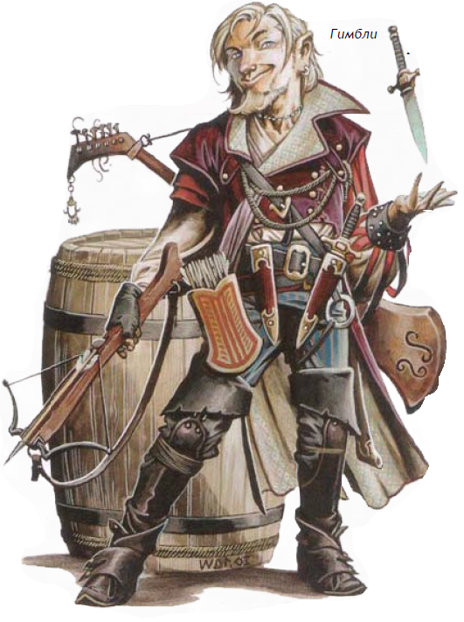
Бард |  | Кость хитов | 6 | Уровень | Бонус Атаки | Спб Стойк. | Спб Рефл. | Спб Воли. | Особое | Заклинаний в день
 |  |  |  |  |  |  |  |  |  | 0 | 1 | 2 | 3 | 4 | 5 | 6
 |  |  |  | 1 | 0 | 0 | 2 | 2 | Владение бардовскими музыкой изнаниями, противопесня, повыситьотвагу +1, гипнотизирование | 2 | — | — | — | — | — | —
 |  |  |  | 2 | 1 | 0 | 3 | 3 |  | 3 | 0 | — | — | — | — | —
 |  |  |  | 3 | 2 | 1 | 3 | 3 | Повысить способности | 3 | 1 | — | — | — | — | —
 |  |  |  | 4 | 3 | 1 | 4 | 4 |  | 3 | 2 | 0 | — | — | — | —
 |  |  |  | 5 | 3 | 1 | 4 | 4 |  | 3 | 3 | 1 | — | — | — | —
 |  |  |  | 6 | 4 | 2 | 5 | 5 | Внушение | 3 | 3 | 2 | — | — | — | —
 |  |  |  | 7 | 5 | 2 | 5 | 5 |  | 3 | 3 | 2 | 0 | — | — | —
 |  |  |  | 8 | 6 | 2 | 6 | 6 | Повысить отвагу +2 | 3 | 3 | 3 | 1 | — | — | —
 |  |  |  | 9 | 6 | 3 | 6 | 6 | Повысить боевой дух | 3 | 3 | 3 | 2 | — | — | —
 |  |  |  | 10 | 7 | 3 | 7 | 7 |  | 3 | 3 | 3 | 2 | 0 | — | —
 |  |  |  | 11 | 8 | 3 | 7 | 7 |  | 3 | 3 | 3 | 3 | 1 | — | —
 |  |  |  | 12 | 9 | 4 | 8 | 8 | Песнь свободы | 3 | 3 | 3 | 3 | 2 | — | —
 |  |  |  | 13 | 9 | 4 | 8 | 8 |  | 3 | 3 | 3 | 3 | 2 | 0 | —
 |  |  |  | 14 | 10 | 4 | 9 | 9 | Повысить отвагу + 3 | 4 | 3 | 3 | 3 | 3 | 1 | —
 |  |  |  | 15 | 11 | 5 | 9 | 9 | Повысить героизм | 4 | 4 | 3 | 3 | 3 | 2 | —
 |  |  |  | 16 | 12 | 5 | 10 | 10 |  | 4 | 4 | 4 | 3 | 3 | 2 | 0
 |  |  |  | 17 | 12 | 5 | 10 | 10 |  | 4 | 4 | 4 | 4 | 3 | 3 | 1
 |  |  |  | 18 | 13 | 6 | 11 | 11 | Массовое Внушение | 4 | 4 | 4 | 4 | 4 | 3 | 2
 |  |  |  | 19 | 14 | 6 | 11 | 11 |  | 4 | 4 | 4 | 4 | 4 | 4 | 3
 |  |  |  | 20 | 15 | 6 | 12 | 12 | Повысить отвагу + 4 | 4 | 4 | 4 | 4 | 4 | 4 | 4

Навык | Параметр |  |  |  |  |  |  |  | Уровень | Знаемые заклинания
Актёрство | Обн |  |  |  |  |  |  |  |  | 0 | 1 | 2 | 3 | 4 | 5 | 6
Дипломатия | Обн |  |  |  |  |  |  |  | 1 | 4 | — | — | — | — | — | —
Искусство Магии | Интл |  |  |  |  |  |  |  | 2 | 5 | 2¹ | — | — | — | — | —
Использование МагическихУстройств | Обн |  |  |  |  |  |  |  | 3 | 6 | 3 | — | — | — | — | —
Знание | Интл |  |  |  |  |  |  |  | 4 | 6 | 3 | 2¹ | — | — | — | —
Маскировка | Обн |  |  |  |  |  |  |  | 5 | 6 | 4 | 3 | — | — | — | —
Прислушивание | Мудр |  |  |  |  |  |  |  | 6 | 6 | 4 | 3 | — | — | — | —
Расшифровка | Интл |  |  |  |  |  |  |  | 7 | 6 | 4 | 4 | 2¹ | — | — | —
Сбори нформации | Обн |  |  |  |  |  |  |  | 8 | 6 | 4 | 4 | 3 | — | — | —
Ловкие Руки | Ловк |  |  |  |  |  |  |  | 9 | 6 | 4 | 4 | 3 | — | — | —
 |  |  |  |  |  |  |  |  | 10 | 6 | 4 | 4 | 4 | 2¹ | — | —
 |  |  |  |  |  |  |  |  | 11 | 6 | 4 | 4 | 4 | 3 | — | —
 |  |  |  |  |  |  |  |  | 12 | 6 | 4 | 4 | 4 | 3 | — | —
 |  |  |  |  |  |  |  |  | 13 | 6 | 4 | 4 | 4 | 4 | 2¹ | —
 |  |  |  |  |  |  |  |  | 14 | 6 | 4 | 4 | 4 | 4 | 3 | —
 |  |  |  |  |  |  |  |  | 15 | 6 | 4 | 4 | 4 | 4 | 3 | —
 |  |  |  |  |  |  |  |  | 16 | 6 | 5 | 4 | 4 | 4 | 4 | 2¹
 |  |  |  |  |  |  |  |  | 17 | 6 | 5 | 5 | 4 | 4 | 4 | 3
 |  |  |  |  |  |  |  |  | 18 | 6 | 5 | 5 | 5 | 4 | 4 | 3
 |  |  |  |  |  |  |  |  | 19 | 6 | 5 | 5 | 5 | 5 | 4 | 4
 |  |  |  |  |  |  |  |  | 20 | 6 | 5 | 5 | 5 | 5 | 5 | 4
 |  |  |  |  |  |  |  |  | ¹ Считается что у Барда достаточно Обаяния чтобы иметь бонусные заклинания этого уровня.

Варвар
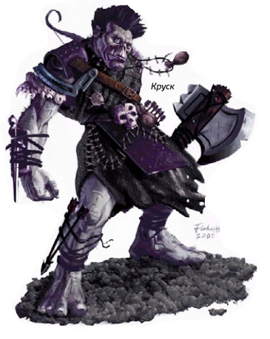
Варвар |  | Кость хитов | 12

 |  | Бонус атаки
Навыки
 |  | Ур | бонус | Спб Стойк. | Спб Рефл. | Спб Воли | Особое
Взбирание | Сила | 1 | 1 | 2 | 0 | 0 | Ярость 1/день; безграмотность, повышенное передвижение
 |  | 2 | 2 | 3 | 0 | 0 | Сверхъестественное уворачивание
Езда верхом | Ловк | 3 | 3 | 3 | 1 | 1 | Ощущение ловушек +1
 |  | 4 | 4 | 4 | 1 | 1 | Ярость 2/день
Искуство выживания | Мудр | 5 | 5 | 4 | 1 | 1 | Улучшенное сверхъестественное уворачивание
 |  | 6 | 6 | 5 | 2 | 2 | Ощущение ловушек +2
Запугивание | Обн | 7 | 7 | 5 | 2 | 2 | Снижение повреждений 1/—
 |  | 8 | 8 | 6 | 2 | 2 | Ярость 3/день
Плавание | Сила | 9 | 9 | 6 | 3 | 3 | Ощущение ловушек +3
 |  | 10 | 10 | 7 | 3 | 3 | Снижение повреждений 2/—
Приручение животных | Обн | 11 | 11 | 7 | 3 | 3 | Повышенная ярость
 |  | 12 | 12 | 8 | 4 | 4 | Ярость 4/день, Ощущение ловушек +4
Прислушивание | Мудр | 13 | 13 | 8 | 4 | 4 | Снижение повреждений 3/—
 |  | 14 | 14 | 9 | 4 | 4 | Непробиваемая воля
Прыжки | Сила | 15 | 15 | 9 | 5 | 5 | Ощущение ловушек +5
 |  | 16 | 16 | 10 | 5 | 5 | Снижение повреждений 4/—, ярость 5/день,
Ремесло | Интл | 17 | 17 | 10 | 5 | 5 | Неутомимая ярость
 |  | 18 | 18 | 11 | 6 | 6 | Ощущение ловушек +6
 |  | 19 | 19 | 11 | 6 | 6 | Снижение повреждений 5/—
 |  | 20 | 20 | 12 | 6 | 6 | Могучая ярость, ярость 6/день

Вор
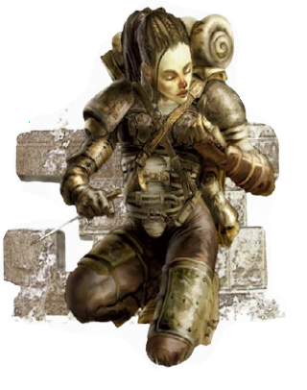
Вор |  | Кость хитов | 6

 |  | Бонус атаки
Навыки
 |  | Ур | бонус | Спб. Стойк. | Спб. Рефл. | Спб. Воли | Особое
Актёрство | Обн | 1 | 0 | 0 | 2 | 0 | Коварная атака +1d6, обнаружение ловушек
Баланс | Ловк | 2 | 1 | 0 | 3 | 0 | Уклонение
Бесшумное Передвижение | Ловк | 3 | 2 | 1 | 3 | 1 | Коварная атака +2d6, ощущение ловушек +1
Блеф | Обн | 4 | 3 | 1 | 4 | 1 | Сверхъестественное уворачивание
Взбирание | Сила | 5 | 3 | 1 | 4 | 1 | Коварная атака +3d6
Взлом Замка | Ловк | 6 | 4 | 2 | 5 | 2 | Ощущение ловушек +2
Дипломатия | Обн | 7 | 5 | 2 | 5 | 2 | Коварная атака +4d6
Запугивание | Обн | 8 | 6 | 2 | 6 | 2 | Улучшенное сверхъестественное уворачивание
Использование Верёвки | Ловк | 9 | 6 | 3 | 6 | 3 | Коварная атака +5d6
Использование Магических Устройств | Обн | 10 | 7 | 3 | 7 | 3 | Особая способность
Искусство Побега | Ловк | 11 | 8 | 3 | 7 | 3 | Коварная атака +6d6
Маскировка | Обн | 12 | 9 | 4 | 8 | 4 | Ощущение ловушек +4
Отслеживание | Мудр | 13 | 9 | 4 | 8 | 4 | Коварная атака +7d6, особая способность
Оценка | Интл | 14 | 10 | 4 | 9 | 4 | —
Падение/Акробатика | Ловк | 15 | 11 | 5 | 9 | 5 | Коварная атака +8d6, ощущение ловушек +5
Плавание | Сила | 16 | 12 | 5 | 10 | 5 | Особая способность
Подделка | Интл | 17 | 12 | 5 | 10 | 5 | Коварная атака +9d6
Поиск | Интл | 18 | 13 | 6 | 11 | 6 | Ощущение ловушек +6
Прислушивание | Мудр | 19 | 14 | 6 | 11 | 6 | Коварная атака +10d6, особая способность
Профессия | Мудр | 20 | 15 | 6 | 12 | 6 | —
Прыжки | Сила
Раскодирование Шрифтов | Интл
Ремесло | Интл
Сбор Информации | Обн
Блокировка Устройств | Интл
Скрытность | Ловк
Ловкие Руки | Ловк
Чувство Мотива | Мудр

Друид
Друид |  |  | Кость хитов | 8

 |  |  | Бонус атаки |  | Спб Стойк. | Спб Рефл. | Спб Воли | Особое | Заклинаний в День
Навыки
 |  |  | Ур | бонус |  |  |  |  | 0 | 1 | 2 | 3 | 4 | 5 | 6 | 7 | 8 | 9
1 | Езда Верхом | Ловк | 1 | 0 | 2 | 0 | 2 | Чувство природы, животное спутник, дикая эмпатия | 3 | 1 | — | — | — | — | — | — | — | —
2 | Концентрация | Тело | 2 | 1 | 3 | 0 | 3 | Передвижение по лесу | 4 | 2 | — | — | — | — | — | — | — | —
3 | Ремесло | Интл | 3 | 2 | 3 | 1 | 3 | Передвижение без следов | 4 | 2 | 1 | — | — | — | — | — | — | —
4 | Дипломатия | Обн | 4 | 3 | 4 | 1 | 4 | Устойчивость к соблазнам природы | 5 | 3 | 2 | — | — | — | — | — | — | —
5 | Искусство Выживания | Мудр | 5 | 3 | 4 | 1 | 4 | Обращение в животное (1/день) | 5 | 3 | 2 | 1 | — | — | — | — | — | —
6 | Искусство Магии | Интл | 6 | 4 | 5 | 2 | 5 | Обращение в животное (2/день) | 5 | 3 | 3 | 2 | — | — | — | — | — | —
7 | Лечение | Мудр | 7 | 5 | 5 | 2 | 5 | Обращение в животное (3/день) | 6 | 4 | 3 | 2 | 1 | — | — | — | — | —
8 | Знание (природа) | Мудр | 8 | 6 | 6 | 2 | 6 | Обращение в животное (Большое) | 6 | 4 | 3 | 3 | 2 | — | — | — | — | —
9 | Отслеживание | Мудр | 9 | 6 | 6 | 3 | 6 | Иммунитет к ядам | 6 | 4 | 4 | 3 | 2 | 1 | — | — | — | —
10 | Профессия | Мудр | 10 | 7 | 7 | 3 | 7 | Обращение в животное (4/день) | 6 | 4 | 4 | 3 | 3 | 2 | — | — | — | —
11 | Плавание | Сила | 11 | 8 | 7 | 3 | 7 | Обращ. в животное (Крошечное) | 6 | 5 | 4 | 4 | 3 | 2 | 1 | — | — | —
12 | Приручение Животных | Обн | 12 | 9 | 8 | 4 | 8 | Обращение в животное (Растение) | 6 | 5 | 4 | 4 | 3 | 3 | 2 | — | — | —
13 | Прислушивание | Мудр | 13 | 9 | 8 | 4 | 8 | Тысячи лиц | 6 | 5 | 5 | 4 | 4 | 3 | 2 | 1 | — | —
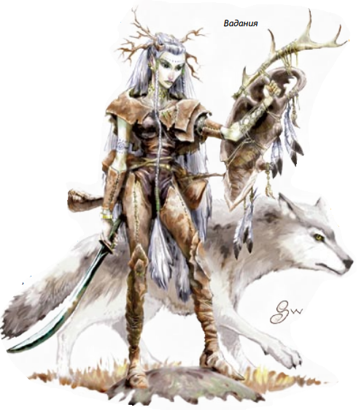
 |  |  | 14 | 10 | 9 | 4 | 9 | Обращение в животное (5/день) | 6 | 5 | 5 | 4 | 4 | 3 | 3 | 2 | — | —
 |  |  | 15 | 11 | 9 | 5 | 9 | Обращение в животное (Оргомное), Вечное тело | 6 | 5 | 5 | 4 | 4 | 4 | 3 | 2 | 1 | —
 |  |  | 16 | 12 | 10 | 5 | 10 | Обращение в элементаль (1/день) | 6 | 5 | 5 | 5 | 4 | 4 | 3 | 3 | 2 | —
 |  |  | 17 | 12 | 10 | 5 | 10 |  | 6 | 5 | 5 | 5 | 5 | 4 | 4 | 3 | 2 | 1
 |  |  | 18 | 13 | 11 | 6 | 11 | Обращение в животное (6/день) элементаль (2/день) | 6 | 5 | 5 | 5 | 5 | 4 | 4 | 3 | 3 | 2
 |  |  | 19 | 14 | 11 | 6 | 11 |  | 6 | 5 | 5 | 5 | 5 | 5 | 4 | 4 | 3 | 3
 |  |  | 20 | 15 | 12 | 6 | 12 | Обращение в элементаль (3/день, Огромная элементаль) | 6 | 5 | 5 | 5 | 5 | 5 | 4 | 4 | 4 | 4
 |  |  | ЖИВОТНОЕ-СПУТНИК ДРУИДА

 |  |  | Уровень Класса | Бонусные КХП | Природная Корр. Доспеха | Корр. Сила/ Ловк | Доп. Трюки | Особое
 |  |  | 1-й–2-й | 0 | 0 | 0 | 1 | Связь, совместные заклинания
 |  |  | 3-й–5-й | 2 | 2 | 1 | 2 | Уклонение
 |  |  | 6-й–8-й | 4 | 4 | 2 | 3 | Преданность
 |  |  | 9-й–11-й | 6 | 6 | 3 | 4 | Мультиатака
 |  |  | 12-й–14-й | 8 | 8 | 4 | 5
 |  |  | 15-й–17-й | 10 | 10 | 5 | 6 | Улучшенное уклонение
 |  |  | 18-й–20-й | 12 | 12 | 6 | 7

Маг
Маг |  |  | Кость хитов | 4

 |  |  | Бонус атаки |  | Спб Стойк. | Спб Рефл. | Спб Воли | Особое | Заклинаний в день
Навыки
 |  |  | Ур | бонус |  |  |  |  | 0 | 1 | 2 | 3 | 4 | 5 | 6 | 7 | 8 | 9 | Талисман | Особое
1 | Знание | (все навыки, каждый берётся индивидуально) | 1 | 0 | 0 | 0 | 2 | Призыв Талисмана, Написать свиток | 3 | 1 | — | — | — | — | — | — | — | — | Ворона | У хозяина +3 бонус к Оценке
2 | Искусство Магии | Интл | 2 | 1 | 0 | 0 | 3 |  | 4 | 2 | — | — | — | — | — | — | — | — | Жаба | У хозяина +3 хит-поинта
3 | Концентрация | Тело | 3 | 1 | 1 | 1 | 3 |  | 4 | 2 | 1 | — | — | — | — | — | — | — | Змея2 | У хозяина +3 бонус к Блефу
4 | Профессия | Мудр | 4 | 2 | 1 | 1 | 4 |  | 4 | 3 | 2 | — | — | — | — | — | — | — | Кошка | У хозяина +3 бонус к Бесшумному Передвижению
5 | Расшифровка | Интл | 5 | 2 | 1 | 1 | 4 | Бонусная черта | 4 | 3 | 2 | 1 | — | — | — | — | — | — | Крыса | У хозяина +2 бонус к проверкам Стойкости
6 | Ремесло | Интл | 6 | 3 | 2 | 2 | 5 |  | 4 | 3 | 3 | 2 | — | — | — | — | — | — | Ласка | У хозяина +2 бонус к проверкам Рефлекса
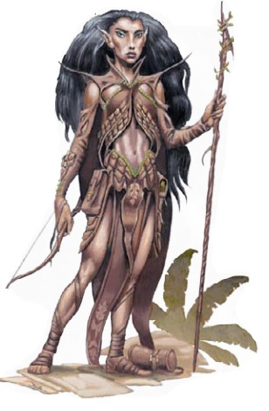
 |  |  | 7 | 3 | 2 | 2 | 5 |  | 4 | 4 | 3 | 2 | 1 | — | — | — | — | — | Летуч. Мышь | У хозяина +3 бонус к Прислушиванию
 |  |  | 8 | 4 | 2 | 2 | 6 |  | 4 | 4 | 3 | 3 | 2 | — | — | — | — | — | Сова | У хозяина +3 бонус к Отслежив. в сумерках и ночью
 |  |  | 9 | 4 | 3 | 3 | 6 |  | 4 | 4 | 4 | 3 | 2 | 1 | — | — | — | — | Ястреб | У хозяина +3 бонус к Отслежив. при дневн. свете
 |  |  | 10 | 5 | 3 | 3 | 7 | Бонусная черта | 4 | 4 | 4 | 3 | 3 | 2 | — | — | — | — | Ящерица | У хозяина +3 бонус к Взбиранию
 |  |  | 11 | 5 | 3 | 3 | 7 |  | 4 | 4 | 4 | 4 | 3 | 2 | 1 | — | — | —
 |  |  | 12 | 6 | 4 | 4 | 8 |  | 4 | 4 | 4 | 4 | 3 | 3 | 2 | — | — | —
 |  |  | 13 | 6 | 4 | 4 | 8 |  | 4 | 4 | 4 | 4 | 4 | 3 | 2 | 1 | — | —
 |  |  | 14 | 7 | 4 | 4 | 9 |  | 4 | 4 | 4 | 4 | 4 | 3 | 3 | 2 | — | —
 |  |  | 15 | 7 | 5 | 5 | 9 | Бонусная черта | 4 | 4 | 4 | 4 | 4 | 4 | 3 | 2 | 1 | —
 |  |  | 16 | 8 | 5 | 5 | 10 |  | 4 | 4 | 4 | 4 | 4 | 4 | 3 | 3 | 2 | —
 |  |  | 17 | 8 | 5 | 5 | 10 |  | 4 | 4 | 4 | 4 | 4 | 4 | 4 | 3 | 2 | 1
 |  |  | 18 | 9 | 6 | 6 | 11 |  | 4 | 4 | 4 | 4 | 4 | 4 | 4 | 3 | 3 | 2
 |  |  | 19 | 9 | 6 | 6 | 11 |  | 4 | 4 | 4 | 4 | 4 | 4 | 4 | 4 | 3 | 3
 |  |  | 20 | 10 | 6 | 6 | 12 | Бонусная черта | 4 | 4 | 4 | 4 | 4 | 4 | 4 | 4 | 4 | 4

 |  |  |  |  | Магическое Слежение за Талисманом (Пдз): Если хозяин 13-го и выше уровня, он способен магически следить за своим талисма ном (так, будто он применяет заклинание магическое слежение) один раз в день

 |  |  |  |  | Уровень Класса Хозяина | Корр. Природного Доспеха | Интл | Особое
 |  |  |  |  | 1–2 | 1 | 6 | Настороженность, улучшенное уклонение, совместные заклинания, эмпатическая связь
 |  |  |  |  | 3–4 | 2 | 7 | Перенос касательных заклинаний
 |  |  |  |  | 5–6 | 3 | 8 | Общение с хозяином
 |  |  |  |  | 7–8 | 4 | 9 | Общение с животными своего типа
 |  |  |  |  | 9–10 | 5 | 10 | —
 |  |  |  |  | 11–12 | 6 | 11 | Устойчивость к Магии
 |  |  |  |  | 13–14 | 7 | 12 | Магическое слежение за талисманом
 |  |  |  |  | 15–16 | 8 | 13 | —
 |  |  |  |  | 17–18 | 9 | 14 | —
 |  |  |  |  | 19–20 | 10 | 15 | —

Монах
Монах |  |  | Кость хитов | 8

 |  |  | Бонус атаки
Навыки
 |  |  | Ур | бонус | Спб Стойк. | Спб Рефл. | Спб Воли | Особое | Бонус атаки Шквала ударов |  |  |  |  | Невооруж Поврежд1 | Бонус КД | Скорость без Доспехов
1 | Актёрство | Обн | 1 | 0 | 2 | 2 | 2 | Бонусная черта, шквал ударов, невооруженный удар | ­2 | –2 | Нет | Нет | Нет | 1d6 | 0 | +0 м.
2 | Баланс | Ловк | 2 | 1 | 3 | 3 | 3 | Бонусная черта, уклонение | ­1 | –1 | Нет | Нет | Нет | 1d6 | 0 | +0 м.
3 | Бесшумное Передвижение | Ловк | 3 | 2 | 3 | 3 | 3 | Неподвижный Разум | 0 | 0 | Нет | Нет | Нет | 1d6 | 0 | +3 м.
4 | Взбирание | Сила | 4 | 3 | 4 | 4 | 4 | Замедленное Падение (6 м.), Удар Ци | 1 | 1 | Нет | Нет | Нет | 1d8 | 0 | +3 м.
5 | Дипломатия | Обн | 5 | 3 | 4 | 4 | 4 | Чистота тела | 2 | 2 | Нет | Нет | Нет | 1d8 | 1 | +3 м.
6 | Знание (магия) | Интл | 6 | 4 | 5 | 5 | 5 | Бонусная черта, замедленное Падение (9 м.) | 3 | 3 | Нет | Нет | Нет | 1d8 | 1 | +6 м.
7 | Знание (религия) | Интл | 7 | 5 | 5 | 5 | 5 | Целостность Тела | 4 | 4 | Нет | Нет | Нет | 1d8 | 1 | +6 м.
8 | Искусство Побега | Ловк | 8 | 6 | 6 | 6 | 6 | Замедленное Падение (12м.) | 5 | 5 | 0 | Нет | Нет | 1d10 | 1 | +6 м.
9 | Концентрация | Тело | 9 | 6 | 6 | 6 | 6 | Улучшенное Уклонение | 6 | 6 | 1 | Нет | Нет | 1d10 | 1 | +9 м.
10 | Отслеживание | Мудр | 10 | 7 | 7 | 7 | 7 | Замедленное Падение (15 м.), удар Ци (законный) | 7 | 7 | 2 | Нет | Нет | 1d10 | 2 | +9 м.
11 | Плавание | Сила | 11 | 8 | 7 | 7 | 7 | Алмазное Тело, повышенный шквал | 8 | 8 | 8 | 3 | Нет | 1d10 | 2 | +9 м.
12 | Прислушивание | Мудр | 12 | 9 | 8 | 8 | 8 | Замедленное Падение(18 м.), Поражающий Шаг | 9 | 9 | 9 | 4 | Нет | 2d6 | 2 | +12 м.
13 | Профессия | Мудр | 13 | 9 | 8 | 8 | 8 | Алмазная душа | 9 | 9 | 9 | 4 | Нет | 2d6 | 2 | +12 м.
14 | Прыжки | Сила | 14 | 10 | 9 | 9 | 9 | Замедленное Падение (21 м.) | 10 | 10 | 10 | 5 | Нет | 2d6 | 2 | +12 м.
15 | Ремесло | Интл | 15 | 11 | 9 | 9 | 9 | Содрагающая Длань | 11 | 11 | 11 | 6 | 1 | 2d6 | 3 | +15 м.
16 | Падение/Кульбиты | Ловк | 16 | 12 | 10 | 10 | 10 | Замедленное Падение (24 м.), Удар Ци (адамнтиновый) | 12 | 12 | 12 | 7 | 2 | 2d8 | 3 | +15 м.
17 | Скрытность | Ловк | 17 | 12 | 10 | 10 | 10 | Нестареющее Тело Язык солнца и луны | 12 | 12 | 12 | 7 | 2 | 2d8 | 3 | +15 м.
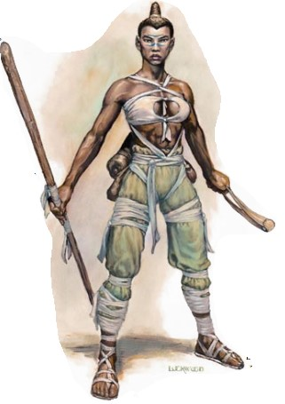
 |  |  | 18 | 13 | 11 | 11 | 11 | Замедленное Падение (27 м.) | 13 | 13 | 13 | 8 | 3 | 2d8 | 3 | +18 м.
 |  |  | 19 | 14 | 11 | 11 | 11 | Пустота Тела | 14 | 14 | 14 | 9 | 4 | 2d8 | 3 | +18 м.
 |  |  | 20 | 15 | 12 | 12 | 12 | Замедленное Падение (любое расстояние) Собственное Улучшение | 15 | 15 | 15 | 10 | 5 | 2d10 | 4 | +18 м.

 |  |  |  |  |  |  |  |  | Уровень | Повр. (Маленький Монах) | Повр. (Большой Монах)
 |  |  |  |  |  |  |  |  | 1 | 1d4 | 1d8
 |  |  |  |  |  |  |  |  | 2 | 1d4 | 1d8
 |  |  |  |  |  |  |  |  | 3 | 1d4 | 1d8
 |  |  |  |  |  |  |  |  | 4 | 1d6 | 2d6
 |  |  |  |  |  |  |  |  | 5 | 1d6 | 2d6
 |  |  |  |  |  |  |  |  | 6 | 1d6 | 2d6
 |  |  |  |  |  |  |  |  | 7 | 1d6 | 2d6
 |  |  |  |  |  |  |  |  | 8 | 1d8 | 2d8
 |  |  |  |  |  |  |  |  | 9 | 1d8 | 2d8
 |  |  |  |  |  |  |  |  | 10 | 1d8 | 2d8
 |  |  |  |  |  |  |  |  | 11 | 1d8 | 2d8
 |  |  |  |  |  |  |  |  | 12 | 1d10 | 3d6
 |  |  |  |  |  |  |  |  | 13 | 1d10 | 3d6
 |  |  |  |  |  |  |  |  | 14 | 1d10 | 3d6
 |  |  |  |  |  |  |  |  | 15 | 1d10 | 3d6
 |  |  |  |  |  |  |  |  | 16 | 2d6 | 3d8
 |  |  |  |  |  |  |  |  | 17 | 2d6 | 3d8
 |  |  |  |  |  |  |  |  | 18 | 2d6 | 3d8
 |  |  |  |  |  |  |  |  | 19 | 2d6 | 3d8
 |  |  |  |  |  |  |  |  | 20 | 2d8 | 4d8

Паладин
Паладин |  |  | Кость хитов | 10

 |  |  | Бонус атаки |  | Спб. Стойк. | Спб. Рефл. | Спб. Воли | Особое | Заклинаний в День
Навыки
 |  |  | Ур | бонус |  |  |  |  | 1 | 2 | 3 | 4
1 | Дипломатия | Обн | 1 | 1 | 2 | 0 | 0 | Аура добра, обнаружение зла, поразить зло 1/день | — | — | — | —
2 | Езда Верхом | Ловк | 2 | 2 | 3 | 0 | 0 | Излечивающее прикосновение, божественная изящность | — | — | — | —
3 | Знание (дворянство и королевский двор) |  | 3 | 3 | 3 | 1 | 1 | Аура храбрости, божественное здоровье | — | — | — | —
4 | Знание (религия) |  | 4 | 4 | 4 | 1 | 1 | Изгнание нежити | 0 | — | — | —
5 | Концентрация | Тело | 5 | 5 | 4 | 1 | 1 | Необычный скакун, поразить зло 2/день | 0 | — | — | —
6 | Лечение | Мудр | 6 | 6 | 5 | 2 | 2 | Излечение болезни 1/неделю | 1 | — | — | —
7 | Приручение Животных | Обн, Интл | 7 | 7 | 5 | 2 | 2 |  | 1 | — | — | —
8 | Профессия | Мудр | 8 | 8 | 6 | 2 | 2 |  | 1 | 0 | — | —
9 | Ремесло | Интл | 9 | 9 | 6 | 3 | 3 | Излечение болезни 2/неделю | 1 | 0 | — | —
10 | Чувство Мотива | Мудр | 10 | 10 | 7 | 3 | 3 | Поразить зло 3/день | 1 | 1 | — | —
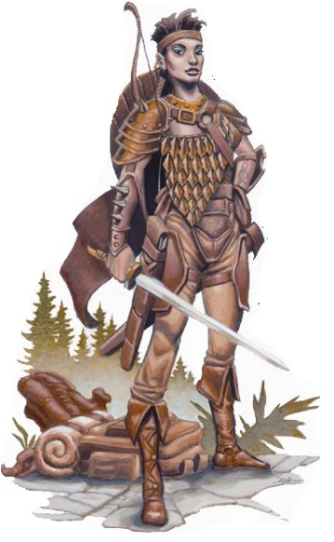
 |  |  | 11 | 11 | 7 | 3 | 3 |  | 1 | 1 | 0 | —
 |  |  | 12 | 12 | 8 | 4 | 4 | Излечение болезни 3/неделю | 1 | 1 | 1 | —
 |  |  | 13 | 13 | 8 | 4 | 4 |  | 1 | 1 | 1 | —
 |  |  | 14 | 14 | 9 | 4 | 4 |  | 2 | 1 | 1 | 0
 |  |  | 15 | 15 | 9 | 5 | 5 | Излечение болезни 4/неделю, поразить зло 4/день | 2 | 1 | 1 | 1
 |  |  | 16 | 16 | 10 | 5 | 5 |  | 2 | 2 | 1 | 1
 |  |  | 17 | 17 | 10 | 5 | 5 |  | 2 | 2 | 2 | 1
 |  |  | 18 | 18 | 11 | 6 | 6 | Излечение болезни 5/неделю | 3 | 2 | 2 | 1
 |  |  | 19 | 19 | 11 | 6 | 6 |  | 3 | 3 | 3 | 2
 |  |  | 20 | 20 | 12 | 6 | 6 | Поразить зло 5/день | 3 | 3 | 3 | 3

 |  |  | СКАКУН ПАЛАДИНА
 |  |  | Уровень Паладина | Бонус КХП | Корр. Природн. Доспех | Корр. Силы | Интл | Особое
 |  |  | 5–7 | 2 | 4 | 1 | 6 | Улучшенное уклонение, совместные заклинания, эмпатическая связь, совместные спасброски
 |  |  | 8–10 | 4 | 6 | 2 | 7 | Повышенная скорость
 |  |  | 11–14 | 6 | 8 | 3 | 8 | Командование существами своего вида
 |  |  | 15–20 | 8 | 10 | 4 | 9 | Устойчивость к Магии

Рейнджер
Рейнджер |  |  | Кость хитов | 8 |  |  |  |  |  |  |  |  | ИЗБРАННЫЕ ВРАГИ РЕЙНДЖЕРА

 |  |  | Бонус атаки |  | Спб. Стойк. | Спб. Рефл. | Спб. Воли | Особое | Заклинаний в день |  |  |  | Тип (Подтип) | Примеры
Навыки |  |  |  |  |  |  |  |  |  |  |  |  | Великан | Огр
 |  |  | Ур | бонус |  |  |  |  | 1 | 2 | 3 | 4 | Внешний (воздушный) | Стрелоястреб
 | Бесшумное Передвижение | Ловк | 1 | 1 | 2 | 2 | 0 | Чтение следов, 1-й избранный враг | — | — | — | — | Внешний (водный) | Тойанида
 | Взбирание | Сила | 2 | 2 | 3 | 3 | 0 | Стиль боя | — | — | — | — | Внешний (добрый) | Ангел
 | Езда Верхом | Ловк | 3 | 3 | 3 | 3 | 1 | Выносливость | — | — | — | — | Внешний (законный) | Формиан
 | Знание (география) | Интл | 4 | 4 | 4 | 3 | 1 | Животное-спутник | 0 | — | — | — | Внешний (земной) | Ксорн
 | Знание (природа) | Интл | 5 | 5 | 4 | 4 | 1 | 2-й избранный враг | 0 | — | — | — | Внешний (злой) | Дьявол
 | Знание (устройство подземелий) | Интл | 6 | 6 | 5 | 4 | 2 | Улучшенный стиль боя | 1 | — | — | — | Внешний (местный) | Тифлинг
 | Искусство Выживания | Мудр | 7 | 7 | 5 | 5 | 2 | Лесное продвижение | 1 | — | — | — | Внешний (огненный) | Саламандра
 | Использование Верёвки | Ловк | 8 | 8 | 6 | 6 | 2 | Быстрый следопыт | 1 | 0 | — | — | Внешний (хаотичный) | Демон
 | Концентрация | Тело | 9 | 9 | 6 | 6 | 3 | Уворачивание | 1 | 0 | — | — | Гуманоид (водный) | Русал
 | Лечение | Мудр | 10 | 10 | 7 | 7 | 3 | 3-й избранный враг | 1 | 1 | — | — | Гуманоид (гоблиноид) | Хобгоблин
 | Отслеживание | Мудр | 11 | 11 | 7 | 7 | 3 | Мастерство боя | 1 | 1 | 0 | — | Гуманоид (гнолл) | Гнолл
 | Плавание | Сила | 12 | 12 | 8 | 8 | 4 |  | 1 | 1 | 1 | — | Гуманоид (гном) | Гном
 | Поиск | Интл | 13 | 13 | 8 | 8 | 4 | Камуфляж | 1 | 1 | 1 | — | Гуманоид (дварф) | Дварф
 | Приручение Животных | Обн | 14 | 14 | 9 | 9 | 4 |  | 2 | 1 | 1 | 0 | Гуманоид (орк) | Орк
 | Прислушивание | Мудр | 15 | 15 | 9 | 9 | 5 | 4-й избранный враг | 2 | 1 | 1 | 1 | Гуманоид (рептилиевидный) | Кобольд
 | Профессия | Мудр | 16 | 16 | 10 | 10 | 5 |  | 2 | 2 | 1 | 1 | Гуманоид (человек) | Человек
 | Прыжки | Сила | 17 | 17 | 10 | 10 | 5 | Скрытность в поле зрения | 2 | 2 | 2 | 1 | Гуманоид (халфлинг) | Халфлинг
 | Ремесло | Интл | 18 | 18 | 11 | 11 | 6 |  | 3 | 2 | 2 | 1 | Гуманоид (эльф) | Эльф
 | Скрытность | Ловк | 19 | 19 | 11 | 11 | 6 |  | 3 | 3 | 3 | 2 | Дракон | Чёрный дракон
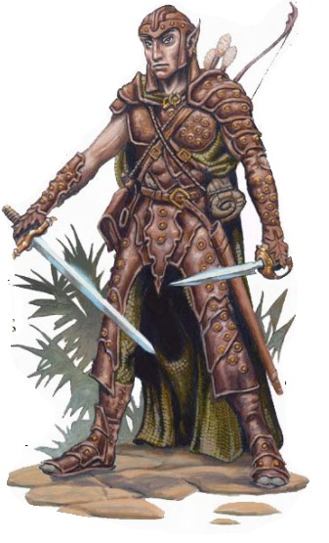
 |  |  | 20 | 20 | 12 | 12 | 6 | 5-й избранный враг | 3 | 3 | 3 | 3 | Животное | Медведь
 |  |  |  |  |  |  |  |  |  |  |  |  | Магический зверь | Сместитель
 |  |  |  |  |  |  |  |  |  |  |  |  | Механизм | Голем
 |  |  |  |  |  |  |  |  |  |  |  |  | Насекомое | Ужасный паук
 |  |  |  |  |  |  |  |  |  |  |  |  | Необычный | Бихолдер
 |  |  |  |  |  |  |  |  |  |  |  |  | Нежить | Зомби
 |  |  |  |  |  |  |  |  |  |  |  |  | Растение | Шаркающая куча
 |  |  |  |  |  |  |  |  |  |  |  |  | Слизь | Желатиновый куб
 |  |  |  |  |  |  |  |  |  |  |  |  | Фея | Дриада
 |  |  |  |  |  |  |  |  |  |  |  |  | Элементаль | Невидимый преследователь

Чародей
Чародей |  |  | Кость хитов | 4

 |  |  | Бонус атаки |  | Спб. Стойк. | Спб. Рефл. | Спб. Воли | Особое | Заклинаний в день:
Навыки
 |  |  | Ур | бонус |  |  |  |  | 0 | 1 | 2 | 3 | 4 | 5 | 6 | 7 | 8 | 9
1 | Блеф | Обн | 1 | 0 | 0 | 0 | 2 | Призыв талисмана | 5 | 3 | — | — | — | — | — | — | — | —
2 | Знание (магия) | Интл | 2 | 1 | 0 | 0 | 3 |  | 6 | 4 | — | — | — | — | — | — | — | —
3 | Искусство Магии | Интл | 3 | 1 | 1 | 1 | 3 |  | 6 | 5 | — | — | — | — | — | — | — | —
4 | Концентрация | Тело | 4 | 2 | 1 | 1 | 4 |  | 6 | 6 | 3 | — | — | — | — | — | — | —
5 | Профессия | Мудр | 5 | 2 | 1 | 1 | 4 |  | 6 | 6 | 4 | — | — | — | — | — | — | —
6 | Ремесло | Интл | 6 | 3 | 2 | 2 | 5 |  | 6 | 6 | 5 | 3 | — | — | — | — | — | —
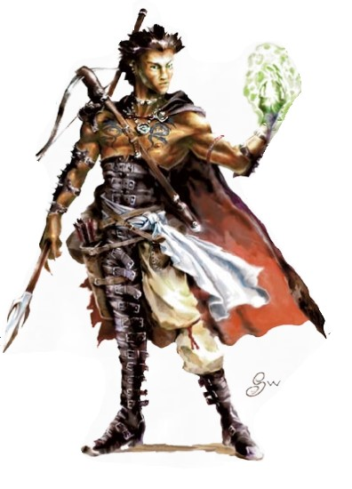
 |  |  | 7 | 3 | 2 | 2 | 5 |  | 6 | 6 | 6 | 4 | — | — | — | — | — | —
 |  |  | 8 | 4 | 2 | 2 | 6 |  | 6 | 6 | 6 | 5 | 3 | — | — | — | — | —
 |  |  | 9 | 4 | 3 | 3 | 6 |  | 6 | 6 | 6 | 6 | 4 | — | — | — | — | —
 |  |  | 10 | 5 | 3 | 3 | 7 |  | 6 | 6 | 6 | 6 | 5 | 3 | — | — | — | —
 |  |  | 11 | 5 | 3 | 3 | 7 |  | 6 | 6 | 6 | 6 | 6 | 4 | — | — | — | —
 |  |  | 12 | 6 | 4 | 4 | 8 |  | 6 | 6 | 6 | 6 | 6 | 5 | 3 | — | — | —
 |  |  | 13 | 6 | 4 | 4 | 8 |  | 6 | 6 | 6 | 6 | 6 | 6 | 4 | — | — | —
 |  |  | 14 | 7 | 4 | 4 | 9 |  | 6 | 6 | 6 | 6 | 6 | 6 | 5 | 3 | — | —
 |  |  | 15 | 7 | 5 | 5 | 9 |  | 6 | 6 | 6 | 6 | 6 | 6 | 6 | 4 | — | —
 |  |  | 16 | 8 | 5 | 5 | 10 |  | 6 | 6 | 6 | 6 | 6 | 6 | 6 | 5 | 3 | —
 |  |  | 17 | 8 | 5 | 5 | 10 |  | 6 | 6 | 6 | 6 | 6 | 6 | 6 | 6 | 4 | —
 |  |  | 18 | 9 | 6 | 6 | 11 |  | 6 | 6 | 6 | 6 | 6 | 6 | 6 | 6 | 5 | 3
 |  |  | 19 | 9 | 6 | 6 | 11 |  | 6 | 6 | 6 | 6 | 6 | 6 | 6 | 6 | 6 | 4
 |  |  | 20 | 10 | 6 | 6 | 12 |  | 6 | 6 | 6 | 6 | 6 | 6 | 6 | 6 | 6 | 6

 |  |  |  |  |  |  |  | Уровень | Количество Знаемых Заклинаний

 |  |  |  |  |  |  |  |  | 0 | 1 | 2 | 3 | 4 | 5 | 6 | 7 | 8 | 9
 |  |  |  |  |  |  |  | 1 | 4 | 2 | — | — | — | — | — | — | — | —
 |  |  |  |  |  |  |  | 2 | 5 | 2 | — | — | — | — | — | — | — | —
 |  |  |  |  |  |  |  | 3 | 5 | 3 | — | — | — | — | — | — | — | —
 |  |  |  |  |  |  |  | 4 | 6 | 3 | 1 | — | — | — | — | — | — | —
 |  |  |  |  |  |  |  | 5 | 6 | 4 | 2 | — | — | — | — | — | — | —
 |  |  |  |  |  |  |  | 6 | 7 | 4 | 2 | 1 | — | — | — | — | — | —
 |  |  |  |  |  |  |  | 7 | 7 | 5 | 3 | 2 | — | — | — | — | — | —
 |  |  |  |  |  |  |  | 8 | 8 | 5 | 3 | 2 | 1 | — | — | — | — | —
 |  |  |  |  |  |  |  | 9 | 8 | 5 | 4 | 3 | 2 | — | — | — | — | —
 |  |  |  |  |  |  |  | 10 | 9 | 5 | 4 | 3 | 2 | 1 | — | — | — | —
 |  |  |  |  |  |  |  | 11 | 9 | 5 | 5 | 4 | 3 | 2 | — | — | — | —
 |  |  |  |  |  |  |  | 12 | 9 | 5 | 5 | 4 | 3 | 2 | 1 | — | — | —
 |  |  |  |  |  |  |  | 13 | 9 | 5 | 5 | 4 | 4 | 3 | 2 | — | — | —
 |  |  |  |  |  |  |  | 14 | 9 | 5 | 5 | 4 | 4 | 3 | 2 | 1 | — | —
 |  |  |  |  |  |  |  | 15 | 9 | 5 | 5 | 4 | 4 | 4 | 3 | 2 | — | —
 |  |  |  |  |  |  |  | 16 | 9 | 5 | 5 | 4 | 4 | 4 | 3 | 2 | 1 | —
 |  |  |  |  |  |  |  | 17 | 9 | 5 | 5 | 4 | 4 | 4 | 3 | 3 | 2 | —
 |  |  |  |  |  |  |  | 18 | 9 | 5 | 5 | 4 | 4 | 4 | 3 | 3 | 2 | 1
 |  |  |  |  |  |  |  | 19 | 9 | 5 | 5 | 4 | 4 | 4 | 3 | 3 | 3 | 2
 |  |  |  |  |  |  |  | 20 | 9 | 5 | 5 | 4 | 4 | 4 | 3 | 3 | 3 | 3

